Package&Class
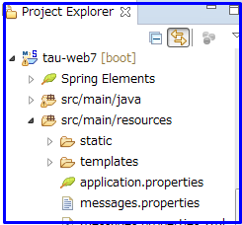
Package & Class

Tổng quan

Nội dung ghi trong sheet này nhằm mục đích thống nhất nhận thức về :
- Cấu trúc package-class, folder-file.
- Vai trò cũng như cách đặt tên của từng package, class, folder, file trong application.
Phần dưới đây sẽ giải thích cụ thể nội dung các rule lên quan đến package&class, folder&file trong application.

1. Cấu hình package & class, folder & file của dự án
Sau khi import thư mục source code, cấu hình package & class, folder & file của dự án được thể hiện trong IDE Spring Tool Suite như hình bên dưới

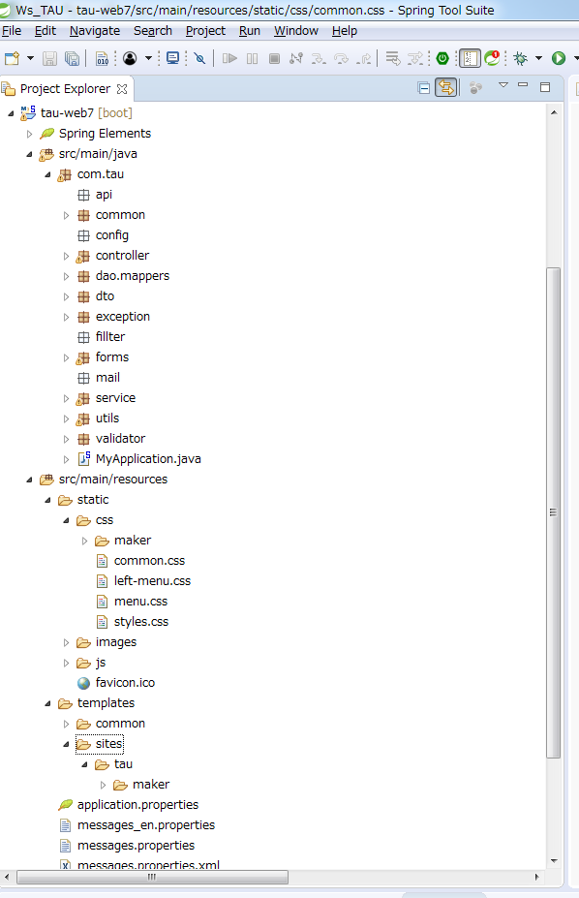

package & class

Folder & file

Giải thích cấu hình package & class

1. Khái quát về package

 | Root Package |  | Giải thích

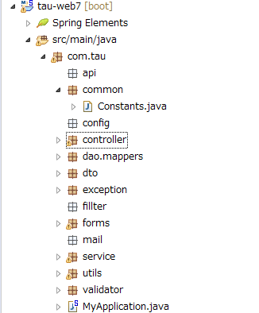
1 | Root Package của application là com.tau （〇） Tất cả các package trong application đều không được nằm ngoài package này.
 | Các package chính : (Đến thời điểm hiện tại)
1 | com.tau.api ① - Các class sau sẽ được đặt trong package này : + Xử lý liên quan đến việc gọi các API của hệ thống ngoài
（〇）
①
2 | com.tau.common ② - Các class sau sẽ được đặt trong package này : + Các xử lý, thông tin dùng chung cho cả hệ thống. VD : constant
②
3 | com.tau.config ③ - Chứa các thông tin liên quan đến việc config. VD như config việc gửi mail, config việc gọi API…
③
④
⑤
4 | com.tau.controller ④ - Chứa các xử lý liên quan đến tầng controller。 - Tầng controller là tầng tương tác trực tiếp với màn hình hiển thị
⑥
⑦
5 | com.tau.dao ⑤ - Các class xử lý việc tương tác với DB sẽ được đặt tại đây.
⑧
⑨
6 | com.tau.dto ⑥ - Chứa các DTO(data transfer object) dùng cho việc truyền data giữa các tầng trong hệ thống
⑩
7 | com.tau.exception ⑦ - Chứa các exception tự định nghĩa dùng chung trong hệ thống
⑪
⑫
8 | com.tau.fillter ⑧ - Dự định chứa các xử lý liên quan đến việc fillter như : check quyền login, xử lý rẽ nhánh theo quyền của user đã login.
⑬
⑭
9 | com.tau.forms ⑨ - Các class chứa data submit từ MH sẽ được đặt tại đây
10 | com.tau.mail ⑩ - Chứa các class liên quan đến xử lý mail
11 | com.tau.service ⑪ - Chứa các class service - Tầng service sẽ xử lý việc gọi DAO để tương tác với DB, hoặc gọi logic xử lý gửi mail, gọi API…
12 | com.tau.utils ⑫ - Chứa các tiện ích common được dùng chung trong cả hệ thống. VD : StringUtil.java sẽ có các xử lý liên quan đến chuỗi ký tự. CheckUtil.java chứa các xử lý kiểm tra tính hợp lệ của dữ liệu…
13 | com.tau.validator ⑬ - Chứa các class xử lý việc validate.
14 | com.tau.vo ⑭ - Chứa các class dùng cho việc hiển thị data lên màn hình.
2. Chi tiết cấu hình package & class
com.tau.controller |  |  | Giải thích
1 | Trong package controller sẽ tạo các package con. Mỗi package con tương ứng với 1 cụm chức năng trong hệ thống
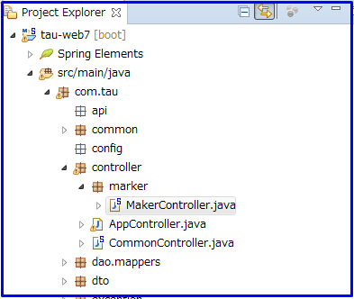
①
②
③
 | Trong package controller sẽ chứa tạo các package con. Mỗi package con tương ứng với 2 cụm chức năng trong hệ thống | VD : chức năng [Thông tin master] sẽ có tương ứng với package con [marker] ①
2 | Các controller dùng chung sẽ được đặt trực tiếp bên trong package com.tau.controller
 |  | VD : AppController.java, CommonController ③ là các controller dùng chung sẽ được đặt trong package com.tau.controller
3 | Controller thuộc cụm chức năng nào thì phải được đặt trong package con tương ứng
 |  | VD : MakerController ② thuộc cụm chức năng maker sẽ được đặt trong pakage con [maker] ①
4 | Các xử lý liên quan đến cùng 1 đối tượng thì có thể xử lý chung trong cùng 1 file controller.
 |  | VD : Các xử lý của các màn hình insert, update, search… maker được xử lý trong cùng 1 file MakerController.java
5 | Tên file controller phải có hậu tố là Controller
 |  | VD : makerController.java

6 | Class AppController : được kế thừa bởi tất cả các controller của các màn hình. Class này chứa các thuộc tính, method có thể được dùng bởi các controller kế thừa nó. Các xử lý khởi tạo cho validator cũng được thực hiện trong class này ④
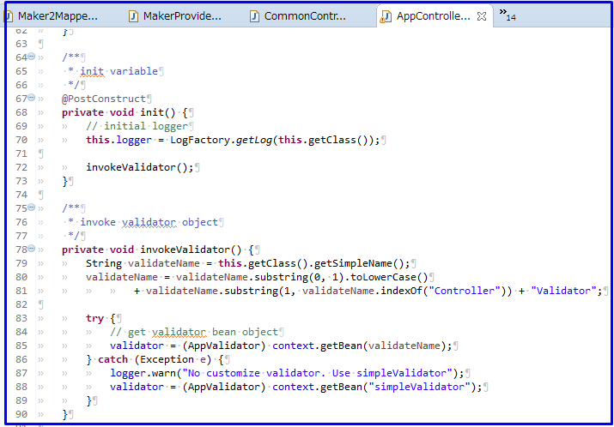
④

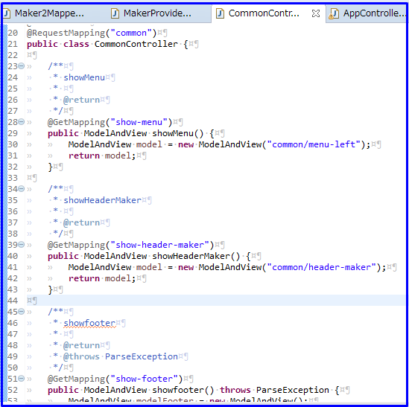
⑤
⑥
⑦
7 | Class CommonController : chứa các xử lý chung thuộc tầng controller của tất cả các MH.
 |  | VD : hiển thị menu ⑤, header ⑥, footer ⑦

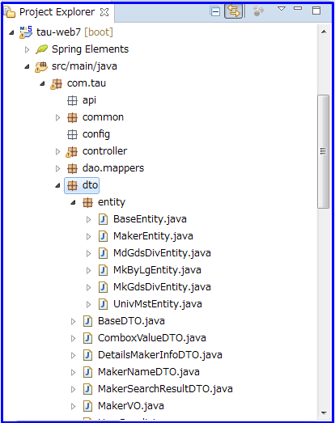
①
③
④
②
com.tau.dto |  |  | Chú thích
1 | Các class dùng cho mục đích chứa data và transfer giữa các tầng trong ứng dụng sẽ được đặt trong package com.tau.dto. Tuy nhiên, không dùng dto cho việc hiển thị dữ liệu lên màn hình.
 |  | VD : MakerNameDTO.java, DetailsMakerInfoDTO.java, ComboboxValueDTO.java…③
2 | Các dto dùng tranfer data giữa các tầng nhưng không hiển thị lên view thì tên phải có hậu tố là DTO
 |  | VD : MakerNameDTO.java ③
3 | Các dto đặc biệt có cấu trúc tương đương 1 table trong DataBase được đặt trong package con com.tau.dto.entity ①
 |  | VD : MakerEntity.java ②
4 | Các dto nằm trong package con com.tau.dto.entity được sử dụng giống như dto nhưng tên sẽ có hậu tố là Entity
 |  | VD : MakerEntity.java ②
5 | Các entity không bao giờ được sử dụng ở tầng controller.

com.tau.vo |  |  | Chú thích
1 | Các class dùng chứa data cho việc hiển thị dữ liệu lên màn hình sẽ được đặt trong package com.tau.vo.
 |  | VD : MakerVO.java
2 | Các dto dùng cho việc hiển thị lên màn hình thì tên phải có hậu tố VO.
 |  | VD : MakerVO.java

 |  |  | 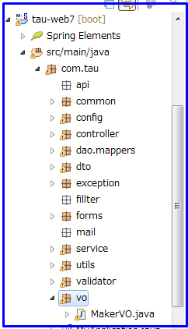

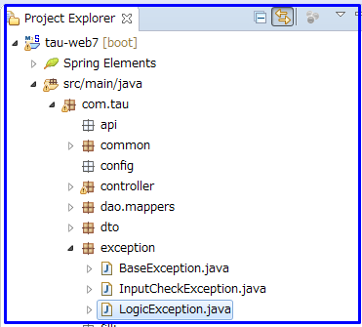
①
com.tau.exception |  |  | Chú thích
1 | Các class exception tự định nghĩa dùng chung trong ứng dụng được đặt trong package này.
 | Tên file exception phải có hậu tố là "Exception".
 |  | VD :LogicException.java ①

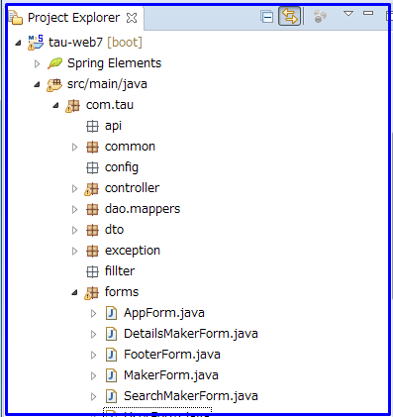
①
②
com.tau.forms |  |  | Chú thích
1 | Các class dùng chứa data gửi từ client về server khi trang submit được gọi là form. Các class form được đặt trong package com.tau.forms
2 | Các class form được extend AppForm ①
3 | Tên class form phải có hậu tố Form
 |  | VD : MakerForm.java ②

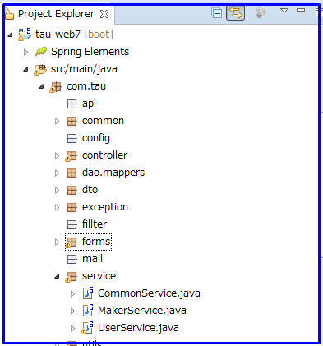
①
com.tau.service |  |  | Chú thích
1 | Chứa class service thực hiện xử lý liên quan đến server.
 |  | VD : gọi DAO để tương tác với DB, hoặc gọi logic xử lý gửi mail, gọi API…
2 | Tên file service có hậu tố là Service.
 |  | VD : MakerService.java ①

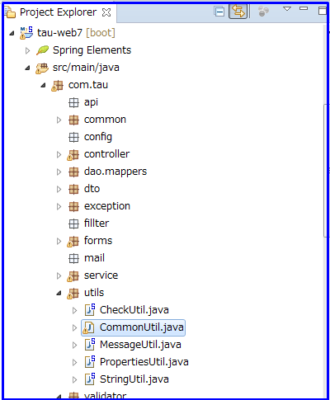
com.tau.utils |  |  | Chú thích
1 | Các tiện ích common được dùng chung trong cả ứng dụng sẽ được đặt tại đây. Được gọi là class util
 |  | VD : StringUtil.java ② sẽ có các xử lý liên quan đến chuỗi ký tự.
 |  | CheckUtil.java ① chứa các xử lý kiểm tra tính hợp lệ của dữ liệu…
2 | Tên file util có hậu tố là "Util".
 |  | VD : StringUtil.java ②

①

②

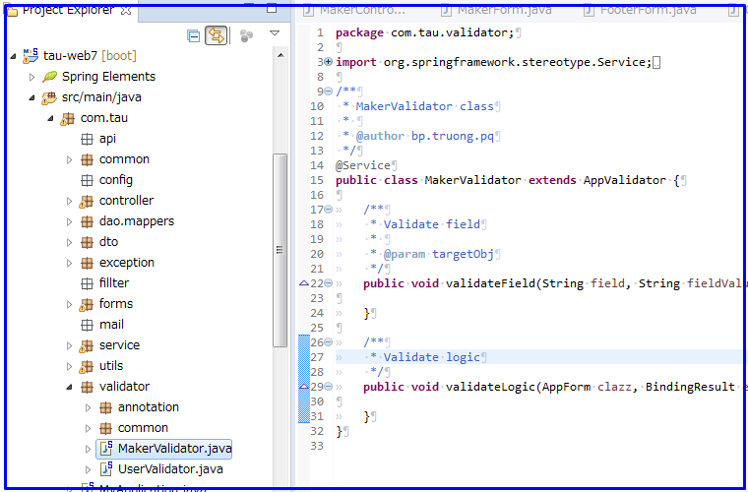
①
②
③
④
com.tau.validator |  |  | Chú thích
1 | Các class xử lý validate sẽ được đặt trong package này.
2 | Về cơ bản validate sẽ được thực hiện bởi annotation. Trường hợp một màn hình có những hạng mục không thể dùng annotation để validate hoặc có những validate logic phức tạp thì sẽ tạo một file validate cho màn hình đó để thực hiện validate.
 |  | VD : Cụm màn hình maker có một class validator là MakerValidator.java ③
3 | File validator của mỗi màn hình đều extends AppValidator ④
 |  | VD : MakerValidator.java được extends AppValidator
4 | Tên file validator phải có hậu tố là Validator
 |  | VD : MakerValidator.java ③
5 | Package con com.tau.validator.annotation ① : chứa các annotation tự định nghĩa được dùng cho validate. Về cơ bản các coder không cần thao tác với package này.
6 | Package con com.tau.validator.common ②: chứa các xử lý common validate cho ứng dụng. Về cơ bản các coder cũng không cần thao tác với package này.

3. Cấu hình folder & file

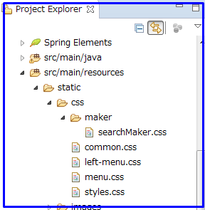
①
②
③
④
resource\static\css |  |  | Chú thích
1 | Các file css quy định chung layout của màn hình trong ứng dụng sẽ được đưa vào thư mục này.
 |  | VD : common.css ③, menu.css ④ chứa các style class dùng chung
2 | Các style chỉ sử dụng trong 1 màn hình hoặc 1 cụm màn hình thì sẽ tạo thư mục tương ứng với cụm chức năng để chưa file css thuộc cụm màn hình đó.
 |  | VD : thư mục css\maker ① chứa file searchMaker.css ② dùng trong màn hình maker-search thuộc cụm maker.

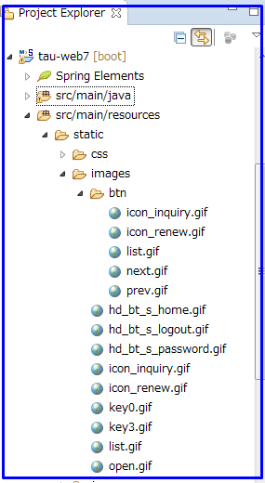
resource\static\images |  |  | Chú thích
1 | Ảnh, icon… sẽ được đặt trong thư mục này

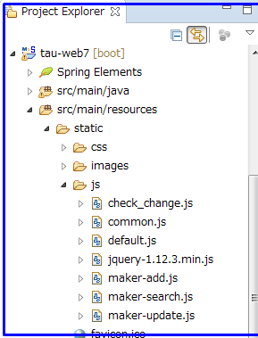
①
②
resource\static\js |  |  | Chú thích
1 | Chứa toàn bộ các file javascript dùng trong ứng dụng.
2 | Các xử lý dùng chung thì sẽ được đặt trong các file common.
 |  | VD : common.js ①
3 | Các xử lý javascript trong các màn hình về cơ bản sẽ tạo file js riêng tương ứng màn hình.
 |  | VD : Màn hình maker-search có một file js riêng là maker-search.js ②

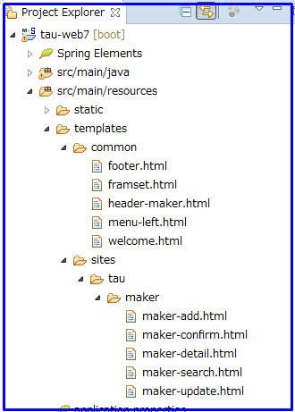
②
③
④
⑤
①
⑥
resource\templates |  |  | Chú thích
1 | Chứa toàn bộ các file html của hệ thống
resource\templates\common ①
1 | Chứa các phần layout dùng chung cho nhiều màn hình.
 |  | VD : footer.html ②, menu-left.html ③…
resource\templates\sites\tau ④
1 | Chứa toàn bộ các file html tương ướng với layout của các màn hình. Mỗi cụm chức năng sẽ có một thư mục con chứa các file html của các màn hình thuộc cụm chức năng đó.
 |  | VD : cụm chức năng maker tương ứng với thư mục maker ⑤ để chứa html của các màn hình thuộc cụm đó như maker-add.html, maker-confirm.html ⑥…

resource\messages.properties |  |  | Chú thích
1 | Các message dùng trong ứng dụng đều được đặt trong file messages.properties

View
View

No | Items | Ví dụ

1 | Luôn khai báo document type như sau : <!DOCTYPE html>
2 | Sử dụng thống nhất tên các element là chữ thường. | <label>View coding guide</label> <LABEL>View coding guide</LABEL>
3 | Nhất định phải có thẻ đóng, dù việc không có thẻ đóng không gây lỗi trong HTML5 | <p>View coding guide</p> <p>View coding guide
4 | Sử dụng chữ thường đới với tên của attribute | <input class="SeiSubmit"/> <input CLASS=SeiSubmit />
5 | Giá trị của attribute luôn được bao trong dấu ngoặc kép. | <input class="SeiSubmit"/> <input class=SeiSubmit />
6 | Đối với thẻ img, luôn sử dụng thuộc tính alt và luôn xác định chiều rộng và chiều cao cho hình ảnh để tránh hiện tượng "nhấp nháy" trên trình duyệt. | <img src="tau.gif" alt="TAU" style="width:128px;height:128px"> <img src="tau.gif">
7 | Không đặt dấu space trước và sau dấu "=" | <link rel="stylesheet" href="styles.css"> <link rel = "stylesheet" href = "styles.css">
8 | Không để các dòng mã quá dài, gây khó khăn khi đọc code. Nên tránh dài quá 80 kí tự
9 | Không thêm tùy tiện các dòng trắng mà không có lí do rõ ràng
10 | Nên thêm các dòng trắng để tách các khối code lớn hoặc các logic khác nhau
11 | HTML5 không yêu cầu phải có thẻ <html>, <body> nhưng bắt buộc phải có 2 thẻ này vì có thể gây lỗi trong các trình duyệt cũ(cũ hơn IE9)
12 | Với comment dài, kéo dài trên nhiều dòng thì comment như ví dụ bên : | <!-- This is a long comment example. This is a long comment example. This is a long comment example. This is a long comment example. -->
13 | Trong HTML5, thẻ <script> không cần [type] attribute | <script src="tau.js">
14 | Nên thống nhất đặt id của các thẻ là chữ thường, hoặc theo quy tắc nhất định bởi 2 câu lệnh javascript sau cho kết quả khác nhau. | var obj = getElementById("Demo") var obj = getElementById("demo")
15 | Các tag phải được nest đúng cách : mở trước-đóng sau, mở sau-đóng trước Tức là thẻ nào mở trước thì các thẻ chứa trong nó phải đóng hết thì thẻ cha mới đóng. | <div> <p>Some text</p> </div> <div> <p>Some text</div> </p>
16 | Không sử dụng các tags, attribute không còn được hỗ trợ trong HTML5. | 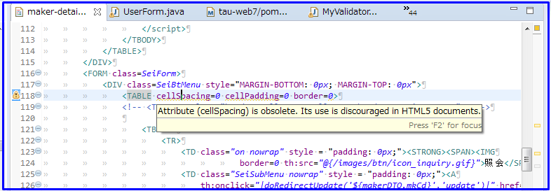 Các tag, attribute không còn được hỗ trợ bởi HTML5 sẽ bị "warning" màu vàng trong IDE.
17 | JavaScript về cơ bản được tách ra file js riêng, không trộn lẫn mã js trong mã HTML | VD : Màn hình maker-search có phần js được tách ra file js riêng là maker-add.js
18 | Tên file js của màn hình có tên trùng với tên file html của màn hình. | VD : Màn hình maker-search có file html là maker-add.html và file js là maker-add.js
19 | Ngoài việc validate phía server còn cần validate tại client bằng javascript để giảm số lần request server
20 | Sử dụng các method validate js đã cài đặt trong common.js. Không tự ý tạo các method riêng. | 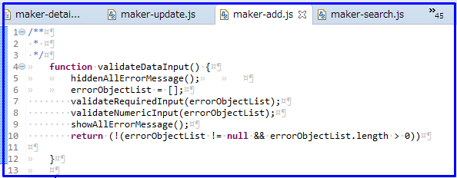 VD : Validate bắt buộc nhập và validate kiểu số cho hạng mục nhập được thực hiện bằng 2 hàm có sẵn trong file common.js : validateRequiredInput, validateNumericInput
21 | Style màn hình phải chạy đúng với cả Chrome và IE11
22 | Một số image không còn được sử dụng trong web7. Hãy tham khảo sheet "Resource"

Controller
Controller

No | Items | Ví dụ

1 | Tất cả các controller đều phải extends AppController | VD : public class MakerController extends AppController {
2 | Đầu class controller phải có annotation @Controller
3 | Tên controller phải được kết thúc bằng hậu tố Controller | VD : MakerController.java
4 | Các method xử lý việc load MH lần đầu tiên có tiền tố là "init" | VD : method xử lý việc load màn hình maker-search lần đầu tiên được đặt tên là : initSearchView
5 | Các method xử lý việc submit trang tương ứng với các action trên page có tiền tố là "do" | VD : method xử lý việc submit màn hình maker-search tương ứng với action search được đặt tên là : doSearch
6 | Data gửi từ server lên client để hiển thị trên màn hình được lưu trong các VO | modelAndView.addObject("makerVO", makerVO);
7 | Không sử dụng entity ở tầng controller. Tại controller chỉ sử dụng DTO.
8 | Data gửi từ client về server được lưu trong biến form | modelAndView.addObject("searchMakerForm", searchMakerForm);
9 | Sau khi gọi service cần xử lý try/catch và gọi hàm "addLogicError" để hiển thị nội dung error lên màn hình.
10 | Trong trường hợp có lỗi khi xử lý logic tại server. Ngoài việc hiển thị msg thông báo lỗi còn phải khôi phục màn hình tới trạng thái trước khi xử lý. | 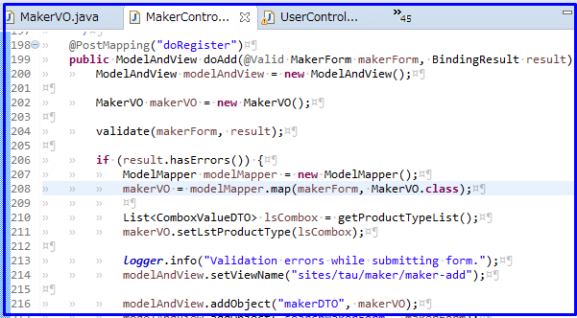

Service
Service

No | Items | Ví dụ

1 | Tất cả các service đều phải extends BaseService | VD : public class MakerService extends BaseService {
2 | Đầu class service phải có annotation @Service
3 | Sử dụng @Transaction của springframework để quản lý transaction
4 | Sử dụng method rollback được implement trong BaseService để rollback trasaction. | 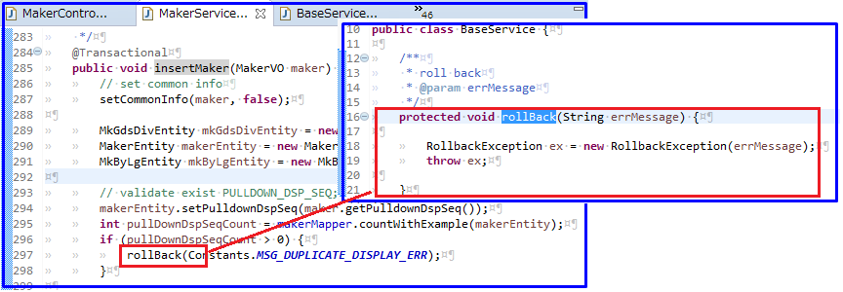
5 | Sử dụng DTO để chứa data từ service trả về cho tầng controller.

JavaConvention
Java coding convention

No | Rule | Ví dụ
1 | Quy tắc đặt tên
1.1 | Tổng quát
1.1.1 | Tên của class ngoại lệ Đối với các class ngoại lệ, tên bắt buộc phải kết thúc bằng từ: "Exception". | VD : InputException
1.1.2 | Tên package Tên package là chữ thường, được ngăn cách nhau bởi dấu ".". | VD : com.tau.controller.
1.1.3 | Tên class - Tên class phải là danh từ, chữ cái đầu tiên được viết hoa. Nếu tên class bao gồm nhiều từ thì chữ cái đầu tiên của mỗi từ nội bộ được viết hoa. - Tên class cố gắng thật dễ hiểu. Tránh viết tắt (chỉ viết tắt khi từ viết tắt đó là rất phổ biến, như URL hoặc HTML). | VD : MakerController
1.1.4 | Tên method Tên method nên là động từ, bắt đầu bằng một chữ thường. Trong trường hợp tên method gồm nhiều từ thì với chữ cái đầu tiên của mỗi từ nội bộ sẽ được viết hoa. | VD : doSearch
1.1.5 | Cách khai báo hằng số Hằng số phải được khai báo với từ khóa "static final". Tên hằng số phải được viết hoa toàn bộ các kí tự. Các từ trong tên được kết nối với nhau bằng dấu gạch nối "_" | VD : public static final String MSG_SYSTEM_ERR = "1296";
1.1.6 | Nội dung tên biến Nội dung của tên biến phải nói lên được vai trò, chức năng của biến đó. Tên biến bắt đầu bằng chữ thường. Nếu bao gồm nhiều từ thì chữ cái đầu tiên của mỗi từ tiếp theo được viết hoa. | VD : makerService
1.2 | Biến địa phương(local variable)
1.2.1 | Biến được định nghĩa trong phạm vi địa phương Biến định nghĩa phạm vi cục bộ (Local scope definition variable) thì tên biến có thể viết tắt nếu nó ko chệch nghĩa và bị hiểu sai | 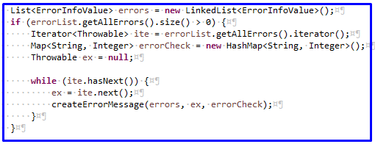 VD : Biến ite, ex chỉ định nghĩa phạm vi cục bộ là mệnh đề if(7 dòng code), logic xử lý đơn giản. Có thể viết tắt nếu nó ko chệch nghĩa và bị hiểu sai.
1.2.2 | Cách đặt tên các biến đếm trong vòng lặp Các biến đếm trong vòng lặp cần được đặt tên lần lượt theo thứ tự của bảng chữ cái bắt đầu "i". | for (int i = 0; i < maxLoops; i++) { for (int j = 0; j < maxLoops; j++) { ... } }
1.2.3 | Duyệt từng phần tử trong collection Luôn dùng foreach để duyệt collection. | VD :
1.2.4 | Về cơ bản sẽ không sử dụng for index. Chỉ sử dụng for index trong trường hợp không thể dùng foreach hoặc extend for. | VD trường hợp chỉ có thể dùng for index : tạo table với số cột và số hàng được xác định sẵn for (int i = 0; i < rowsCount; i++) { Tạo đối tượng row for (int j = 0; j < colCount; j++) { Lần lượt add cell vào đối tượng row } Add row vào table }
2 | Quy ước coding
2.1 | Date Từ java 1.8 trở đi, sử dụng LocalDate, LocalDateTime thay cho java.util.Date | import java.time.LocalDate; import java.time.LocalTime; import java.time.LocalDateTime; ... LocalDate today = LocalDate.now(); LocalTime specificTime = LocalTime.of(12,20,25,40); LocalDateTime specificDate = LocalDateTime.of(2014, Month.JANUARY, 1, 10, 10, 30);
2.2 | Xóa bỏ tất cả các dòng code mà không được sử dụng trong hệ thống. | VD : Các method, các biến được khai báo nhưng không sử dụng.
2.3 | Sử dụng các từ khóa phạm vi chính xác Người code phải hiểu được nội dung, ý nghĩa, cách sử dụng của các từ khóa phạm vi như: "private", "public" … - private : dùng khai báo các biến, hàm chỉ được sử dụng trong phạm vi class đã khai báo nó. - protected : khai báo các biến, hàm dùng trong phạm vi + Class đã khai báo biến, hàm protected(gọi là Class A) + Class có quan hệ kế thừa từ lớp A ① + Khi Class A được dùng làm thuộc tính trong 1 class cùng package với class A.②(Nếu khác package thì sẽ không truy cập được thuộc tính, method protectd trong Class A ③) - public : khai báo các biến, hàm được dùng trong phạm vi + class đã khai báo biến, hàm protected(gọi là Class A) + class có quan hệ kế thừa từ Class A ④ + Khi Class A được dùng làm thuộc tính trong 1 class bất kì (dù cùng package ⑤ hay không cùng package ⑥ với Class A.) | Khai báo Class A

①
④
 |  | Class 2 extends Class A nên có thể access cả thuộc tính public, protected

②
⑤
 |  | Class A được khai báo làm thuộc tính trong class 3, trong cùng package com.tau.controller.maker nên có thẻ access cả thuộc tính public, protected
 |  | 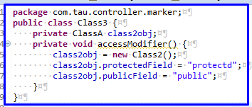
 |  | Class A được khai báo làm thuộc tính trong class 5 không cùng package com.tau.controller.maker nên có thẻ access thuộc tính public nhưng không access được thuộc tính protected.
③
⑥
 |  | 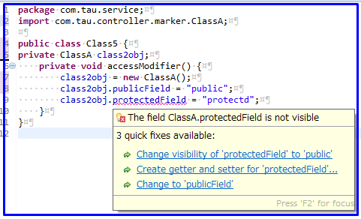
2.4 | Sử dụng từ khóa "final" phù hợp Chỉ sử dụng từ khóa final trong khi khai báo các hằng số hoặc các method, class không thể thay đổi hay viết đè.
2.5 | Khai báo biến Hãy dùng primitive nếu không giả định giá trị null hoặc generic | VD : ĐÚNG : integer, boolean, float SAI : Int, Boolean, Float
2.6 | So sánh dữ liệu boolean Khi so sánh kiểu boolean, không sử dụng == true/ false mà sử dụng kiểu if (isXXX) hoặc if (!isXXX) | VD : Đúng : if (isXXX) { } Sai : if (isXXX == true) { }
2.7 | So sánh với hằng số Khi so sánh 1 biến với hằng số, hãy đặt hằng số bên trái phép so sánh để tránh lỗi nullpointer exception | VD : StringCommon.ZERO.equals(request.getCount());
2.8 | Check null Cần check null trước khi sử dụng 1 object. | VD : Object obj; if (obj != null) { response.setCount(obj.getCount()); }
2.9 | Cộng chuỗi Sử dụng StringBuffer thay cho toán tử "+" | VD : StringBuffer sBuffer = new StringBuffer("test"); sBuffer.append(" String Buffer"); sBuffer.append(" ...");
2.10 | So sánh chuỗi Sử dụng method equals thay cho toán tử "==", "!=" | VD : stringVariable.equals("test") stringVariable == "test"
2.11 | Tránh hard-code - Định nghĩa và sử dụng các constant trong file common constant của hệ thống thay cho các giá trị fix cứng trong code. Ví dụ như tên màn hình, id của message... - Sử dụng property file cho việc lưu các giá trị có khả năng thay đổi trong quá trình vận hành. Ví dụ như nội dung message, số row trong một page của paging... | 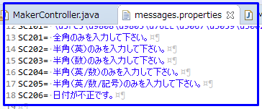 VD :
2.12 | Copy property Sử dụng org.modelmapper.ModelMapper để copy properties. | VD : ModelMapper modelMapper = new ModelMapper(); MakerVO makerVOCopy = modelMapper.map(makerForm, MakerVO.class);
3 | Format
3.1 | Không ghi satatement vào sau"{" Không được code ngay sau dấu "{" ngay cả trong trường hợp dòng đoạn code đó rất ngắn. | if (obj != null) { response.setCount(obj.getCount());
3.2 | Không dùng tab để indent Một đơn vị của indentation là 4 space
3.3 | Độ dài dòng code Độ dài dòng code không vượt quá 80 kí tự.
3.4 | Sử dụng space - Luôn sử dụng space trước và sau toán tử. VD : =, ==, !=, +,-,… - Luôn đặt 1 space phía sau dấu [,]
3.5 | Không ghi 2 câu lệnh trên cùng 1 dòng. Các câu lệnh khác nhau cần được viết trên các dòng khác nhau. | Đúng : Sai :
3.6 | Phép toán So sánh Giá trị là hằng số nên đặt bên phải. Trong so sánh, giá trị nhỏ hơn nên đặt bên trái. | VD : if (pageSize == PAGE_SIZE) { if (0 < pageSize && pageSize < 100) {
3.7 | Sử dụng file xml của dự án TAU để thực hiện : format source code, checkstyle, tự động gen comment class, method
3.8 | Sư dụng tổ hợp phím "Ctrl + SHIFT + F" để IDE tự động format file code.
3.9 | Thực hiện checkstyle sau khi hoàn thành việc cài đặt một file code | Click chuột phải trên trình soạn thảo của IDE, trên context menu chọn như ảnh chụp :
3.10 | Sử dụng tính năng tự động gen comment của IDE để tạo template comment đầu class, method | 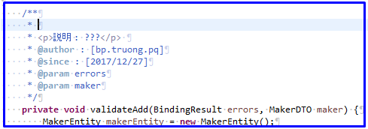 Tại dòng trắng ngay phía trên method cần thêm comment, gõ "/**" Sau khi ấn phím enter, template comment đầu method sẽ tự động được thêm vào
4 | Comment
4.1 | Comment giúp clear chỉ những vấn đề cần thiết. Hãy xem ví dụ. Trường hợp comment không diễn tả được hết cách sử dụng của các tham số, thì chỉ cần mô tả việc bạn mong đợi gì từ các tham số đó. ==> Nếu có thể thì nên comment cách sử dụng của tham số như thế nào trong hàm. Tuy nhiên, nếu logic xử lý phức tạp, ko thể mô tả được cách sử dụng tham số bằng comment thì chỉ cần ghi nội dung : sẽ truyền giá trị gì vào tham số. Có thể sử dụng các thủ thuật sau để viết comment được tốt hơn: 1. Đơn giản hóa việc viết comment bằng cách đặt các tên biến rõ ràng. ==> đặt tên biến có ý nghĩa cũng là một cách giảm bớt nội dung cần comment. Tên biến nếu đặt có ý nghĩa thì dựa vào tên biến cũng có thể hiểu biến đó dùng làm gì, xử lý cho logic nào. 2. Không ghi thời gian thay đổi vào comment. ==> Không cần thiết ghi ngày sửa code cho những dòng code được update vì nó không có tác dụng trong việc dễ theo dõi logic của đoạn code. 3. Khi comment quá dài, hãy dùng dòng đầu tiên để tóm tắt lại nội dung của các dòng sau. Hãy xem ví dụ. | VD : //Khởi tạo dto ==> comment không cần thiết vì nhìn code là hiểu ngay rồi MakerVO makeVO = new MakerVO(); /*Update maker ==> Dòng đầu tiên dùng để tóm tắt nội dung của các dòng sau - Set biến a = xxx - Kiểm tra điều kiện... - update thông tin vào bảng maker */
4.2 | Comment file Comment của file được viết ở dòng đầu tiên của file, bao gồm tên file, ngày tạo, người tạo, copyright. | VD : /** * ファイル名 : [file name] * 作成者 : [created user] * 作成日時 : [created date YYYY/MM/DD] * Copyright(c) 2017 DTS Corporation All Rights Reserved. */
4.3 | Comment class Comment của class được viết ở phía trên class, bao gồm tên class, giải thích ý định sử dụng của class, người tạo, ngày tạo. | /** * <p>クラス名 : [class name]</p> * <p>説明 : [description]</p> * @author [created user] * @since [created date YYYY/MM/DD] */
4.4 | Comment method Comment của method được viết phía trên của method, bao gồm mô tả yd định sử dụng của method, người tạo, ngày tạo, mô tả tham số, giá trị trả về, ngoại lệ nếu có. | /** * <p>説明 : [description of method]</p> * @author [created user] * @since [created date] * @param [parameter name] [description of parameter] * @return [description of return value] * @throws [exception] [description of exception case] */
4.5 | Comment Attribute Comment của attribute được viết phía trên của attribute, mô tả ý định sử dụng | /** * [description of attribute] */
4.6 | Block code Comment của block code là tùy ý, được viết phía trên của block code đó, mô tả logic xử lý của đoạn code. | // [description of block code]
5 | import
5.1 | Không import gói java.lang Gói java.lang đã được hệ thống tự động import, vì vậy bạn không cần import lại gói này nữa.
5.2 | Chỉ rõ các gói cần import Nếu tiến hành import bằng kí tự đại diện "*" thì rất khó để có thể hiểu được là đang sử dụng package nào, vì vậy nên tiến hành import riêng. | VD : import com.tau.dto.MakerVO; import com.tau.dto.*;
5.3 | Cần bỏ các import thừa không được sử dụng
6 | Method
6.1 | Không trả về mảng null Nếu method có kiểu trả về là mảng, thì hãy trả về một mảng có độ dài bằng 0 thay vì trả về giá trị null. Vì nếu trả về giá trị null thì method cha của method hiện tại sẽ phải thực hiện thêm một hàm check null nữa.
7 | Class method
7.1 | Dùng class name để gọi static method Sử dụng tên class để gọi các phương thức tĩnh, tuyệt đối không dùng tên object của lớp đó để thực. Điều này sẽ giúp code trở lên đơn giản và dễ đọc hơn. | VD : SomeClass.someStaticMethod(); SomeClass someClassObject = new SomeClass(); someClassObject.someStaticMethod();
8 | Khái quát biến số
8.1 | Quy ước khai báo array Hãy khai báo mảng theo cú pháp 「type[] arrayName」 để tạo sự thống nhất trong toàn bộ dự án | VD : String[] stringArray;
8.2 | Sử dụng biến địa phương và biến toàn cục Việc sử dụng biến địa phương sẽ có hiệu quả tốt hơn so với sử dụng biến toàn cục vì vậy hãy sử dụng biến địa phương tối đa nếu có thể. | VD : Nếu một biến chỉ có nhu cầu sử dụng trong phạm vi một mệnh đề if thì hãy khai báo biến đó trong mệnh đề if sẽ tốt hơn vì : - Quản lý bộ nhớ : biến chỉ tồn tại trong mệnh đề if và sẽ được giải phóng ngay khi ra khối lệnh trong mệnh đề if thực hiện xong. - Dễ theo dõi : biến chỉ được khai báo và sử dụng trong mệnh đề if nên nhìn vào cách khai báo có thể thấy ngay được vai trò và phạm vi sử dụng của biến đó. Nếu lạm dụng việc khai báo biến toàn cục thì sẽ khó khăn để biết biến đó sẽ được sử dụng ở những đâu. if (condition) { Khai báo những biến mà chỉ sử dụng trong phạm vi mệnh đề if. ... }

